Лист 1
Прайс-лист
МИР ПРЯЖИ

В валюте: руб. (курс 1).
Цены указаны на 07.08.2020

№ | Номенклатура/ Характеристика номенклатуры | Описание | Изображение | Артикул | Цена | Ед. | Остаток | Ссылка на сайт
 | Бумажная рафия, голубая, 5м, в упак. | Бумажная рафия, голубая, 5м, в упак. | 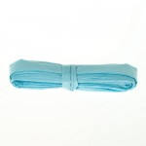 | SCB320236 | 75.00 |  |  | Изображение
 | Бумажная рафия, голубая, 5м, в упак. |  |  |  | 75.00 | упак | 0.2 | Изображение
 | Лента репсовая 1см БЕЛАЯ, 2м SCB11303501 | Лента репсовая 1см БЕЛАЯ, 2м SCB11303501 | 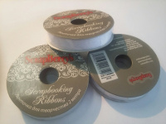 | SCB11303501 | 28.00 |  |  | Изображение
 | Лента репсовая 1см БЕЛАЯ, 2м SCB11303501 |  |  |  | 28.00 | шт | 2 | Изображение
 | Набор клеевых ленточек, 7шт. | Набор клеевых ленточек, 7шт. |  | DCAR | 52.00 |  |  | Изображение
 | Набор клеевых ленточек, 7шт. (DCAR 42, Чайная) |  |  |  | 52.00 | шт | 3 | Изображение

